3主要山塊・地高
３ 主要山塊及び地高

主要山塊 |  |  |  |  |  | （国土地理院）
地名 （西～東） | 大山 | 不動尻 | 鐘ヶ嶽 | 白山 | 順礼峠 | 高松山 | 厚木
標高（ｍ） | 1252 | 420 | 561 | 283.8 | 191.8 | 146.4 | 20
（注）国土地理院ホームページ参照
 |  |  |  |  |  | （国土地理院）
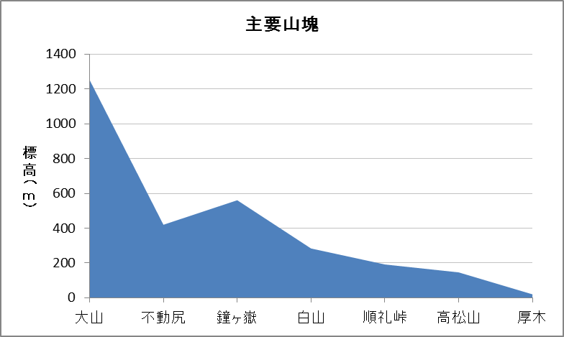

西 |  |  |  |  |  |  | 東

地高
(単位：ｍ) |  |  |  |  |  | （河川下水道総務課）
地名 （南～北） | 調査地点 |  |  | 所在地 |  | 地高
戸田 | 戸田小学校付近 |  |  | 戸田545 |  |  | 12.223
酒井 | 酒井老人憩の家付近 |  |  | 酒井2142-1 |  |  | 15.126
岡田 | 厚木アクスト付近 |  |  | 岡田3050 |  |  | 16.133
厚木南 | 厚木第二小学校付近 |  |  | 旭町5-38-1 |  |  | 17.706
厚木北 | 厚木北公民館付近 |  |  | 元町9-4 |  |  | 21.070
金田 | 金田老人憩の家付近 |  |  | 金田172-1 | (国道129号側：33.624) |  | 39.289
中依知 | 国道１２９号線中依知交差点付近 |  |  | 中依知85-1付近 |  |  | 52.639
関口 | 関口老人憩の家付近 |  |  | 関口501-1 | (国道129号側：58.453) |  | 57.326
山際 | 旧依知分署付近 |  |  | 山際285-1 |  |  | 70.790
上依知 | 依知北公民館付近 |  |  | 上依知1313-1 |  |  | 82.034
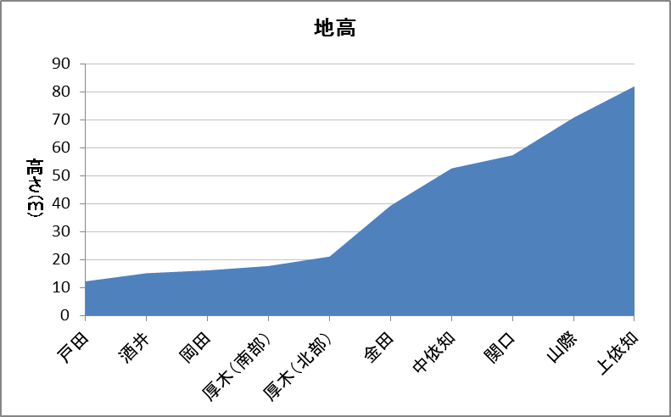

西 |  |  |  |  |  |  | 東

